Tipp
Konsolidieren

Ausgangslage |  | powered by Karoka AG www.karoka.ch
 | Oft müssen mehrere Listen mit verschiedenen Angaben zu den gleichen Produkten in einer Liste konsolidiert werden. In der Praxis tritt dies beispielsweise auf, wenn man aus verschiedenen Systemen Listen zu den Lagerbeständen erhält und nun eine konsolidierte Bestandesliste erstellen soll. Die Funktion "Konsolidieren", die wir im heutigen Excel-Tipp vorstellen, hilft dabei.

Excel Tipp: So geht’s einfach und schnell
 | 1 | Im Arbeitsblatt Beispiel sind zwei Lagerlisten abgebildet, die aus verschiedenen Systemen stammen. Diese Listen sollen nun konsolidiert werden, um den gesamten aktuellen Lagerbestand zu bestimmen. Die Herausforderung besteht nun darin, dass die Produkte in der Liste 2 nicht in der gleichen Reihenfolge wie in Liste 1 enthalten sind. Zudem sind in der Liste 2 Produkte enthalten, die wiederum nicht in Liste 1 vorkommen.
 | 2 | Um nun ohne viel Aufwand eine konsolidierte Liste zu erhalten, kann man die Funktion Konsolidieren verwenden. Hierzu klickt man in jene Zelle, in welche die konsolidierte Liste eingefügt werden soll (in unseren Beispiel Zelle H7). Anschliessend wählt man im Menü Daten die Funktion Konsolidieren aus.
 | 3 | In dem sich öffnenden Fenster muss unter Funktion die Vorgehensweise bei der Konsolidierung bestimmt werden, d.h. sollen die Daten durch eine Summenbildung oder eine Bildung des Durchschnitts konsolidiert werden. In unserem Beispiel muss eine Summe gebildet werden. | 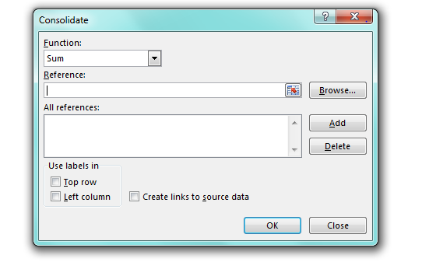
 | 4 | Im nächsten Schritt müssen jeweils die Bereiche markiert werden, die konsolidiert werden sollen. In unserem Beispiel würde man zuerst die Zellen B7 bis C31 markieren (Bereich von Liste 1) und dann auf "Hinzufügen" klicken. Ebenso würde man den Bereich von Liste 2 (Zellen E7 bis F19) markieren und auch hier auf "Hinzufügen" drücken. Es muss hier beachtet werden, dass die Spaltenbeschriftungen nicht mitmarkiert werden dürfen. |  | 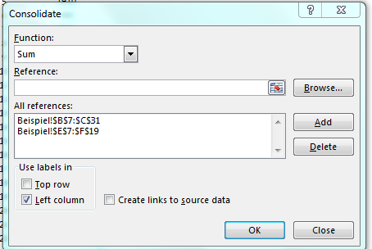
 | 5 | Anschliessend muss noch bestimmt werden, ob Excel anhand der Spalten oder Zellen die Konsolidierung vornehmen soll. In unserem Fall erfolgt die Konsolidierung anhand der Spalten, weil in den Spalten die Produktbezeichnung steht. Es wird ein entsprechendes Häckchen gesetzt und dann das Fenster mit "Ok" geschlossen.
 | 6 | Es wurden nun von Excel die Werte konsolidiert und in der neuen Liste erscheint jedes Produkt nur noch einmal, wobei die Produktbestände entsprechend summiert wurden.

Übung
 | 1 | Im Arbeitsblatt Übung finden Sie zwei Lagerlisten, die nun konsolidiert werden müssen. Produkte, die in beiden Listen vorkommen, sollen entsprechend konsolidiert werden. Nutzen Sie hierfür die Funktion Konsolidieren.

Lösung
 | 1 | Die Lösung finden Sie im Arbeitsblatt Lösung. Es ist dabei analog wie in der Beschreibung des Beispiels vorzugehen.

